Hovedark
Kunde | -
Prosjekt | -
Plassering | -
Sign | - |  | Dato: | -
Versjon 1.6 - 24.02.2025
INNDATA: |  |  |  |  |  |  |  |  |  | Side 1 av 1 | BRUKERVEILEDNING:
- MERK: ANSVARSFRASKRIVELSE.
 |  |  |  |  |  |  |  |  |  |  | Blå tall: Gis inn av bruker.
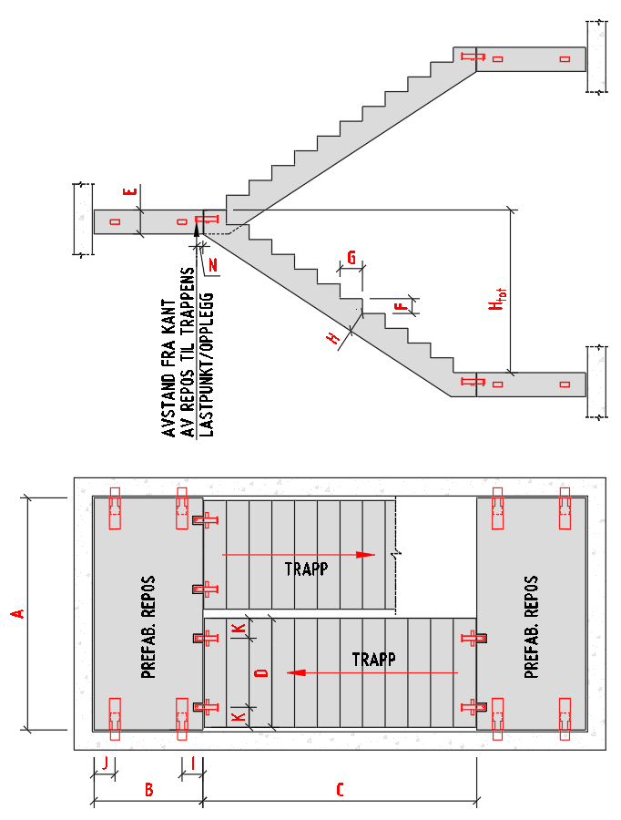
 |  |  |  |  |  |  |  |  |  |  | Grønne tall: Relevante resultater.
 |  |  |  | GEOMETRI TRAPP OG REPOS |  |  |  | MATERIAL |  |  | Svarte tall: Resultat av beregninger.
 |  |  |  |  |  |  |  |  |  |  | Grønn tekst: Utviklers notater.
 |  |  |  | Repos lengde (A) | 2.70 | [m] |  | Tyngdetetthet betong | 25.00 | [kN/m3]
 |  |  |  | Repos bredde (B) | 1.10 | [m] |  | NB: Minimum betongkvalitet: C35/45
 |  |  |  | Lengde trapp (C) | 2.60 | [m]
 |  |  |  | Bredde trapp (D) | 1.20 | [m]
 |  |  |  | Repos tykkelse (E) | 220 | [mm] |  | VERTIKALLASTER PÅ TRAPP OG REPOS
 |  |  |  | Opptrinn (F) | 163 | [mm]
 |  |  |  | Inntrinn (G) | 250 | [mm] |  | Egenvekter:
 |  |  |  | Tykkelse trapp (H) | 150 | [mm] |  | Påført egenvekt repos | 0.00 | [kN/m2]
 |  |  |  | Ant. trinn (Skal være lik C/G) | 12 | [-] |  | Påført egenvekt trapp | 0.00 | [kN/m2]
 |  |  |  | Høyde trapp, Htot (beregnet) | 1.96 | [m]
 |  |  |  |  |  |  |  | Nyttelast:
 |  |  |  |  |  |  |  | Repos | 4.00 | [kN/m2]
 |  |  |  | FORBINDELSER I REPOS (TYPE ENHET VELGES) |  |  |  | Trapp | 4.00 | [kN/m2]

 |  |  |  | Avstand til fremre enhet (I) | 160 | [mm]
 |  |  |  | Avstand til bakre enhet (J) | 160 | [mm] |  | BRUDDGRENSE - LASTFAKTORER

 |  |  |  |  |  |  |  | Lastfaktor egenvekt | 1.20 | [-]
 |  |  |  | FORBINDELSER I TRAPP (TYPE ENHET VELGES) |  |  |  | Lastfaktor nyttelast | 1.50 | [-]

 |  |  |  | Sideveis kantavstand (K) | 220 | [mm]
 |  |  |  | Avstand fra kant av repos til trappens oppleggpunkt (N) | 70 | [mm]
 |  |  |  | TSS 20 FA: N=55mm (nominell verdi)
 |  |  |  | TSS 25 L : N=70mm (nominell verdi)

OPPSUMMERING AV RESULTAT:

MAKSIMAL BRUDDGRENSELAST PÅ FORBINDELSER I REPOS |  |  |  |  |  | MAKSIMAL BRUDDGRENSELAST PÅ FORBINDELSER I TRAPP

Vertikallast på hver av de to bakre enhetene (mot bakvegg) |  |  | 9.35 kN |  |  | Vertikallast på hver av de fire enhetene |  |  | 11.07 kN
Vertikallast på hver av de to fremre enhetene (mot trapp) |  |  | 34.04 kN |  |  | (Antar 25% av totallast på hvert opplegg)

Kontroll av midlertidig oppløft: Netto vertikallast på hver av de to bakre enhetene ved nyttelast kun i trapp. |  |  | 1.53 kN | (OK - oppløft vil ikke forekomme)

 | Kapasitet til TSS/RVK enheter, og |  |  |  |  |  | Kapasitet til TSS 20 FA/TSS 25 L enheter, og
 | anbefalt armeringsmønster, se Memo 54 og 55 |  |  |  |  |  | anbefalt armeringsmønster, se Memo 65/65A
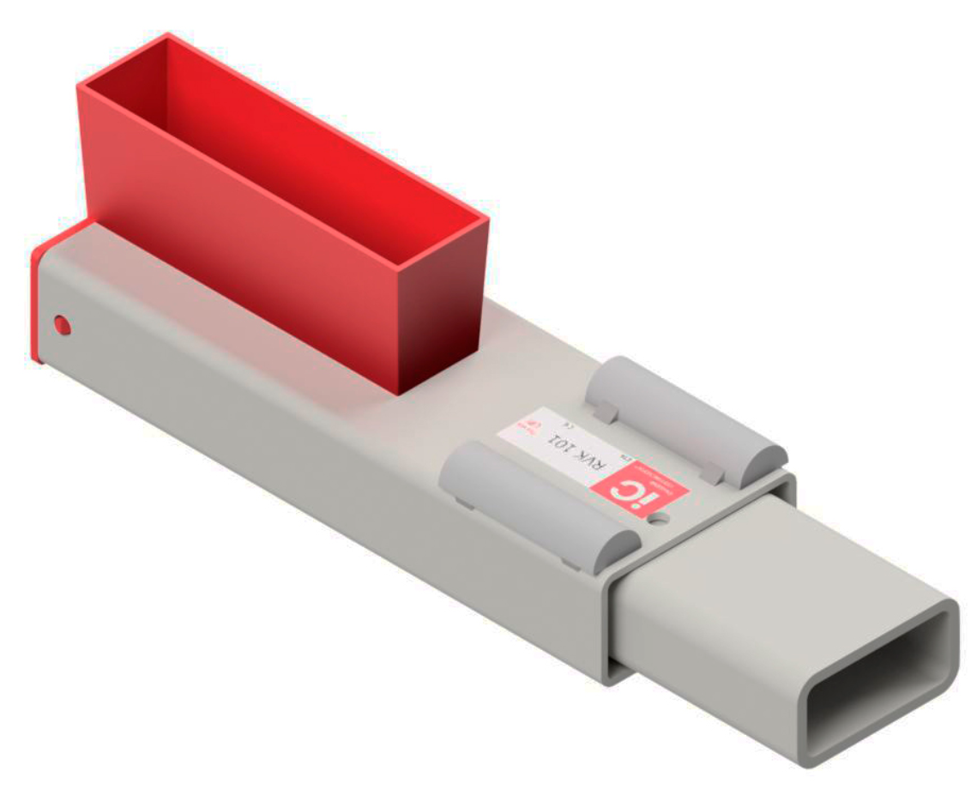
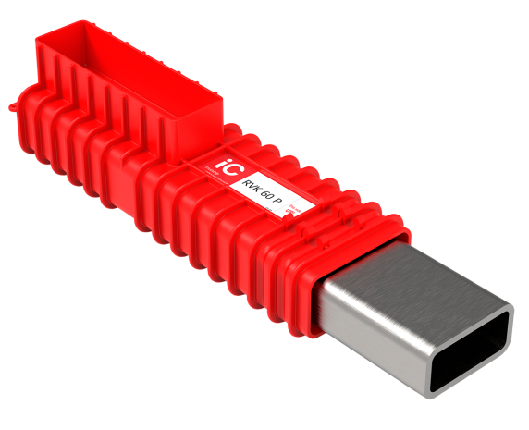
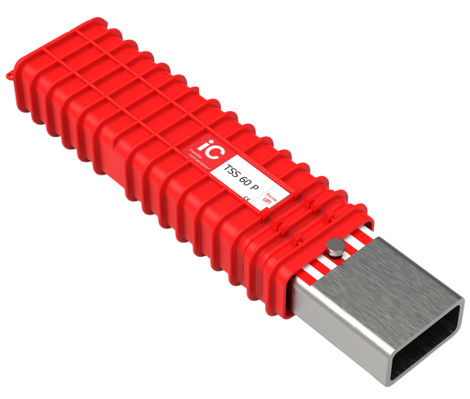
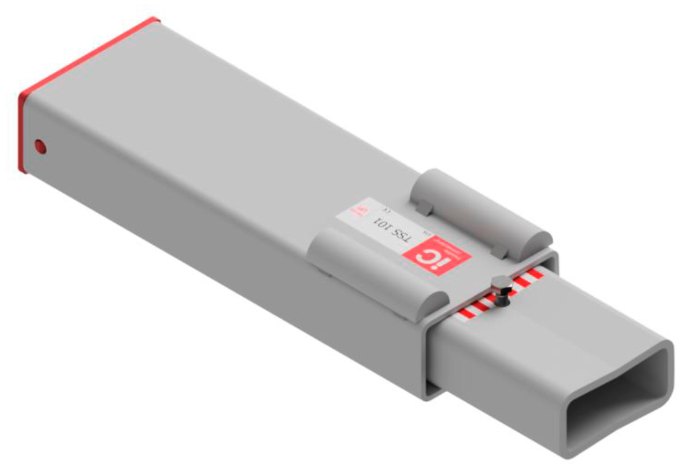
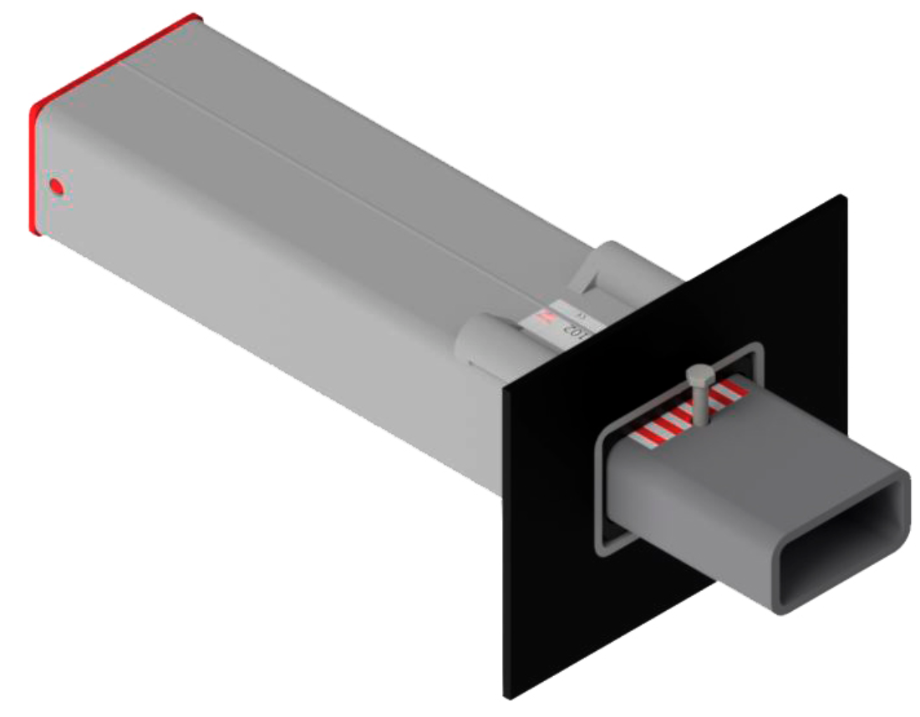
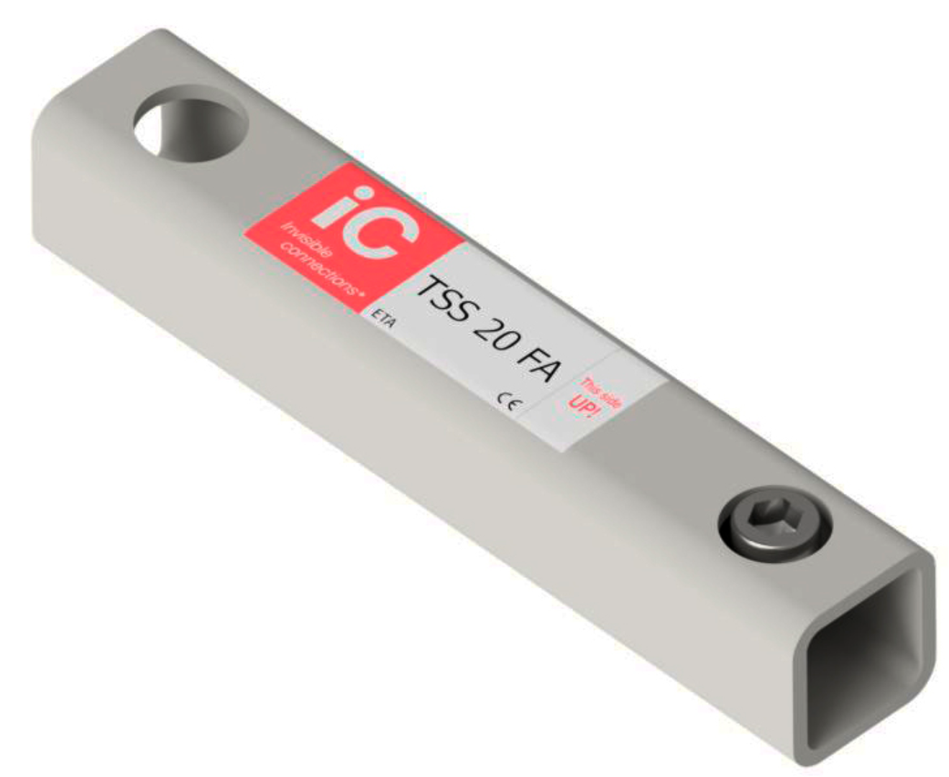
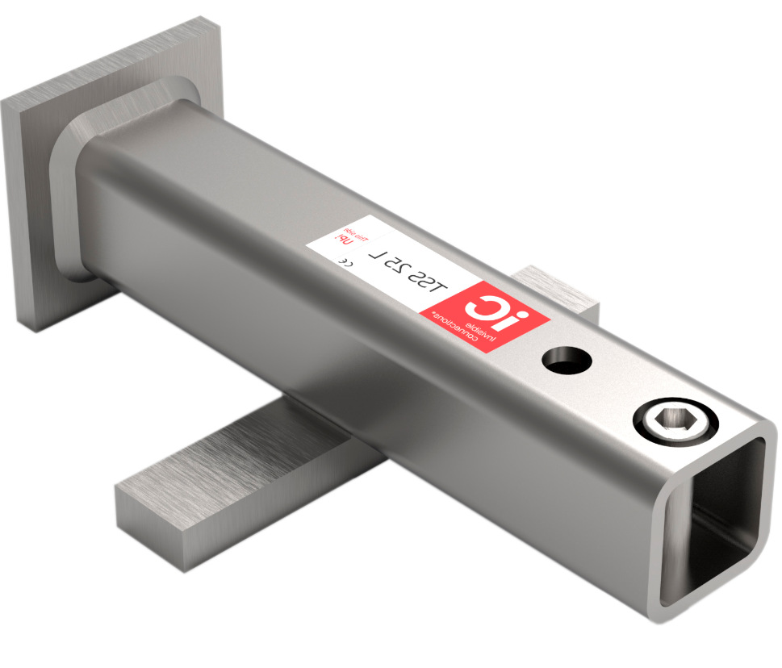

RVK 101 |  | TSS 101 | TSS 102 | RVK 60 P |  | TSS 60 P |  | TSS 25 L |  | TSS 20 FA

BEREGNINGER: STATISK LAST PÅ TRAPP OG REPOS

1) Statisk last på trapp og repos:
Repos (ett): |  |  |  |  |  | Trapp (en):

 |  |  |  |  |  | Beregnet lengde: |  | 3104 mm

Egenvekt |  |  |  |  |  | Egenvekt
Egenvekt repos = |  | 16.33 kN |  |  |  | Egenvekt av trappekropp = |  | 13.97 kN
Påført egenvekt = |  | 0.00 kN |  |  |  | Egenvekt av trinn = |  | 7.34 kN
Total egenvekt repos = |  | 16.33 kN | x 1,2 = | 19.59 kN |  | Påført egenvekt = |  | 0.00 kN
 |  |  |  |  |  | Total egenvekt trapp = |  | 21.30 kN | x 1,2 = | 25.56 kN

Nyttelast |  |  |  |  |  | Nyttelast
Nyttelast på repos = |  | 11.88 kN |  |  |  | Nyttelast på trapp = |  | 12.48 kN
Total nyttelast repos = |  | 11.88 kN | x 1,5 = | 17.82 kN |  | Total nyttelast på trapp = |  | 12.48 kN | x 1,5 = | 18.72 kN

Total vertikallast på selve repos: |  |  | QTot.Repos.Bruddgr.= | 37.41 kN |  | Total vertikallast på en trapp: |  | QTot.En.Trapp.Bruddgr.= |  | 44.28 kN

2) Last på enheter i repos:

Vertikal last på repos fra to trapper. |  |  |  |  | QTot.Trapp.Bruddgr.=QTot.En.Trapp.Bruddgr./2 ∙ 2= |  |  |  | 44,28kN / 2 ∙ 2 = | 44.28 kN

Likevekt av et halvt repos og en trapp. Antatt symetri. Antatt angrepspunkt for vertikallast fra trapp i avstand N fra kant av repos.

LAST PÅ REPOSFORBINDELSE FRA EN TRAPP ALENE. LIKEVEKT OM BAKRE ENHETER: |  |  |  |  |  | LAST PÅ REPOSFORBINDELSE FRA REPOS ALENE: LIKEVEKT OM BAKRE ENHETER:

Kraft som virker ved avstand N fra kant av repos: |  |  | Rmax.Bruddgr.=QTot.En.Trapp.Bruddgr./2= | 22.14 kN
FFremre.Bruddgr.Trapp = |  | (22,14kN ∙ 870mm) / 780mm = | 24.69 kN |  |  | FFremre.Bruddgr.Repos = |  | (37,41/2 kN ∙ 390mm) / 780mm = | 9.35 kN
FBakre.Bruddgr.Trapp = |  | 22,14kN - 24,69kN = | -2.55 kN |  |  | FBakre.Bruddgr.Repos = |  | 37,41/2kN - 9,35kN = | 9.35 kN

 |  |  | Rmax.Bruddgr. = 22,14kN |  |  |  | 390 mm | QTot.Repos.Bruddgr./2= 18,7kN

 | 780 mm | 90 mm |  |  |  |  | 780 mm
 | FBakre.Bruddgr.Trapp | FFremre.Bruddgr.Trapp |  |  |  | FBakre.Bruddgr.Repos |  | FFremre.Bruddgr.Repos
 | = -2,55kN | = 24,69kN |  |  |  | = 9,35kN |  | = 9,35kN

Vertikal last på bakre enheter - Bruddgrenselast på repos |  |  |  |  |  |  | = | 9.35 kN
Vertikal last på bakre enheter - Bruddgrenselast på repos og trapp |  |  |  |  |  |  | -2,55kN +(9,35kN) = | 6.80 kN
Vertikal last på fremre enheter - Bruddgrenselast på repos og trapp |  |  |  |  |  |  | 24,69kN +9,35kN = | 34.04 kN
Kontroll av totallast: |  | QTot.Repos.Bruddgr.+QTot.Trapp.Bruddgr.= | 81,69kN | Skal være identisk med: |  |  | Total last på enheter bruddgrense: =2x6,8kN+2x34,04kN= | 81,68kN

Midlertidig situasjon bruddgr. - Kontroll av oppløft ved bakre enheter i repos. Antar minimum last på repos og maksimum last på trapp:
Vertikallast på bakre enheter i repos - fra egenvekt på repos (beregnet ved skalering av last) |  |  |  |  |  |  | 16,33kN /37,41kN ∙ 9,35kN = | 4.08 kN
Vertikallast på bakre enheter i repos - fra bruddgrenselast i trapp |  |  |  |  |  |  | = | -2.55 kN
Netto vertikalllast på bakre enheter |  |  |  |  |  |  |  | 1.53 kN | (Ikke oppløft)
ANSVARSFRASKRIVELSE: Dette regnearket tilbys til vederlagsfri bruk "som det er" uten garanti av noe slag, uttrykt eller underforstått. Under ingen omstendigheter skal utvikler av regnearket, eller Invisible Connections, være ansvarlig for krav, skader eller annet ansvar som oppstår ved bruk av resultatene fra regnearket. Brukeren skal være kjent med informasjon og retningslinjer gitt i relevante memo (tilgjengelig for nedlasting på www.invisibleconnections.no), og ha tilstrekkelige kvalifikasjoner og kunnskap om prosjektering av betongkonstruksjoner. Brukeren skal alltid kontrollere rimeligheten av resultatene ved hjelp av annen programvare, eller ved håndberegninger.

